关系图
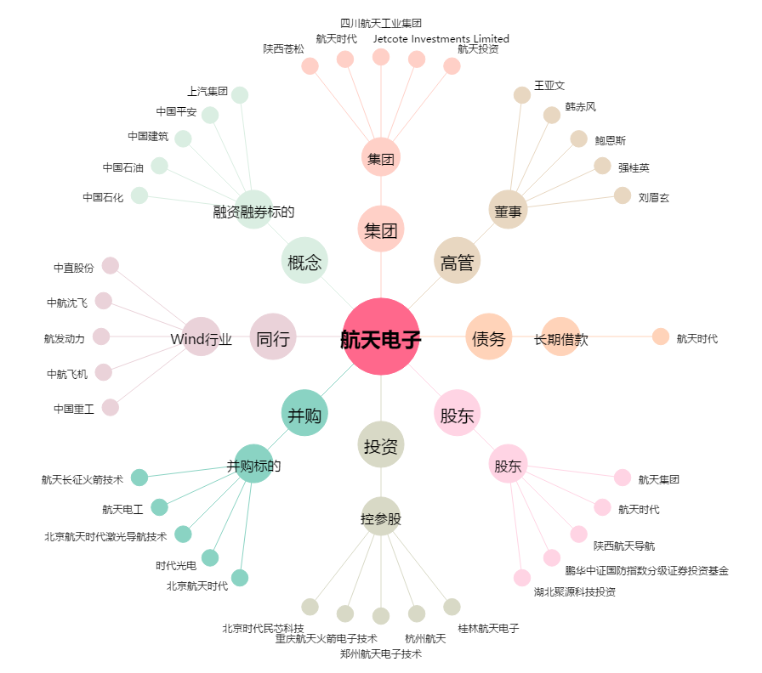
航天电子[600879.SH] - 关系概览图

